DATA
1. Income

Disburse date | # Disburse | Disburse amount (VND) | Ticket size (VND) | Avg tenor (Day) | Avg IR (%) | Insurance fee (VND) | Insurance penetration by date (%)
Dec-25 | 64162 | 305,530,732,000 | 4,761,864 | 36.16 | 59.74 | 22,580,732,000 | 100%
Nov-25 | 60,601 | 291,066,632,000 | 4,803,000 | 36.19 | 59.76 | 21,508,702,000 | 100%
Oct-25 | 68,391 | 323,396,708,000 | 4,728,644 | 35.89 | 59.79 | 23,905,318,000 | 100%

Average | 193154 | 919,994,072,000 | 4,763,008 | 1 | 60% | 8.00%

 | COF | 6.06%
 |  |  | update thêm số PD PR
 |  |  | Sum of BALANCE | Sum of Lai DCV
 | 2025 | Oct | 8,678,572,627,808 | 1,396,638,726
 |  | Nov | 8,848,519,042,270 | 1,423,532,113
 |  | Dec | 8,391,394,006,566 | 1,483,413,021

 | 10 | 11 | 12
ENR | 294.4 | 296.7 | 304.3
PD | 293,551,486,592 | 295,765,953,792 | 303,379,566,410
PD PR | 894,714,178 | 943,729,961 | 945,628,618
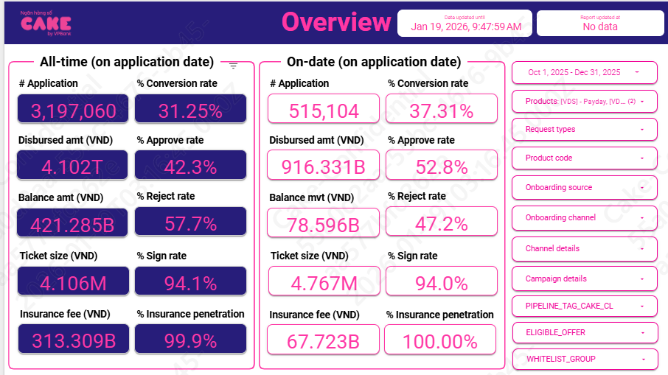
2. Cost

 | Application | Approval | Disburse

 | %Approval rate | 52.8%
 | %Disburse | 94.0%

3. Risk
Row Labels | 202412 | 202501 | 202502 | 202503 | 202504 | 202505 | 202506 | 202507 | 202508 | 202509 | 202510 | 202511 | 202512
B00 | 140,907,432,312 | 125,733,474,174 | 120,452,958,029 | 124,792,371,704 | 130,856,706,527 | 132,564,696,356 | 131,668,433,529 | 138,400,292,946 | 145,714,929,452 | 203,025,300,700 | 234,731,834,938 | 225,813,139,425 | 225,623,427,394
B01 | 8,049,379,348 | 10,430,070,154 | 9,674,986,086 | 8,031,063,372 | 7,402,106,547 | 8,351,092,769 | 8,559,537,399 | 8,307,280,207 | 9,410,169,513 | 11,849,834,870 | 23,363,611,663 | 24,076,526,552 | 21,333,425,976
B02 | 4,435,792,144 | 4,896,829,780 | 8,595,511,000 | 7,706,420,334 | 5,771,683,753 | 5,654,194,523 | 6,582,155,229 | 6,768,128,609 | 6,476,677,859 | 7,719,596,468 | 9,549,462,652 | 19,274,912,598 | 19,941,570,021
B03 | 5,098,774,496 | 4,313,905,587 | 4,713,700,431 | 7,751,016,797 | 7,330,539,438 | 5,690,338,454 | 5,340,986,249 | 5,791,073,866 | 6,185,152,797 | 6,135,605,392 | 7,166,125,727 | 9,133,603,736 | 18,612,188,267
B04 | 4,790,023,788 | 4,888,975,408 | 4,169,222,252 | 4,758,990,057 | 7,495,611,443 | 7,133,370,522 | 5,549,175,405 | 5,489,579,313 | 5,883,465,410 | 5,984,050,756 | 5,935,025,762 | 6,983,124,519 | 9,012,468,039
B05 | 4,124,645,905 | 4,934,745,342 | 4,778,161,995 | 3,925,917,203 | 4,662,271,901 | 7,322,457,696 | 6,999,822,052 | 5,316,725,948 | 5,360,248,366 | 5,783,462,054 | 5,974,154,178 | 5,854,320,253 | 6,862,458,751
B06 | 3,444,566,681 | 4,087,432,848 | 4,501,563,793 | 4,721,019,466 | 3,874,414,147 | 4,311,181,112 | 7,219,004,819 | 7,209,935,596 | 5,292,425,080 | 5,287,955,522 | 5,868,417,448 | 5,926,888,411 | 5,566,562,267
B07 | 3,056,608,221 | 3,297,912,124 | 4,187,173,007 | 4,597,721,703 | 4,660,876,514 | 3,968,094,669 | 4,254,982,638 | 6,625,430,860 | 7,272,688,767 | 5,198,158,627 | 4,994,629,138 | 5,772,400,183 | 5,901,405,147
B08 | 2,403,947,249 | 3,032,344,975 | 3,209,061,450 | 3,877,434,529 | 4,432,611,255 | 4,506,713,760 | 3,895,059,680 | 4,514,742,412 | 6,166,309,473 | 7,131,035,354 | 5,206,442,770 | 4,941,925,114 | 5,596,138,320
B09 | 1,992,845,181 | 2,364,770,807 | 2,861,013,337 | 3,241,227,191 | 3,857,609,577 | 4,616,781,640 | 4,463,656,517 | 4,019,506,825 | 4,617,428,275 | 6,166,309,473 | 5,059,247,637 | 5,206,442,770 | 5,118,772,716
B10 | 1,893,505,610 | 2,029,094,278 | 2,188,788,847 | 2,875,693,733 | 3,241,227,191 | 3,857,609,577 | 4,616,781,640 | 4,264,152,247 | 3,880,766,171 | 4,617,428,275 | 8,109,160,127 | 5,059,247,637 | 5,240,922,659
B11 | 2,615,970,631 | 1,853,047,905 | 2,013,000,076 | 2,279,088,847 | 2,875,693,733 | 3,127,979,302 | 3,857,609,577 | 4,245,501,387 | 4,374,606,922 | 3,880,766,171 | 4,721,110,655 | 8,109,160,127 | 4,948,026,348
B12 | 2,699,806,684 | 2,660,589,206 | 1,812,573,991 | 1,933,567,076 | 2,279,088,847 | 2,869,569,643 | 3,127,979,302 | 4,078,930,148 | 4,202,943,322 | 4,370,606,922 | 3,894,620,197 | 4,721,110,655 | 8,367,352,555
B13 | 2,678,111,331 | 2,736,513,609 | 2,623,856,020 | 1,800,478,991 | 1,933,567,076 | 2,273,417,771 | 2,869,569,643 | 3,352,367,141 | 4,151,849,703 | 4,202,943,322 | 4,514,503,133 | 3,894,620,197 | 4,569,750,243
B14 | 2,329,202,793 | 2,490,515,735 | 2,521,912,107 | 2,535,741,243 | 1,800,478,991 | 1,983,967,240 | 2,273,417,771 | 2,885,245,075 | 3,462,379,432 | 4,151,849,703 | 3,997,189,761 | 4,514,503,133 | 3,921,997,196
B15 | 2,025,336,392 | 2,348,362,795 | 2,566,169,005 | 2,597,458,706 | 2,535,741,243 | 1,781,168,286 | 1,983,967,240 | 2,295,520,511 | 2,795,795,075 | 3,462,379,432 | 4,195,254,125 | 3,997,189,761 | 4,341,992,226
B16 | 1,231,619,486 | 2,029,233,390 | 2,305,651,598 | 2,581,515,735 | 2,597,458,706 | 2,578,308,319 | 1,781,168,286 | 2,064,317,240 | 2,331,170,511 | 2,795,795,075 | 3,423,034,393 | 4,195,254,125 | 4,168,314,369
B17 | 1,294,828,243 | 1,238,496,061 | 1,957,195,139 | 2,326,259,793 | 2,581,515,735 | 2,648,845,226 | 2,578,308,319 | 1,694,964,998 | 1,989,325,072 | 2,331,170,511 | 2,915,334,253 | 3,423,034,393 | 4,151,853,369
B18 | 1,333,022,243 | 1,301,001,668 | 1,261,042,486 | 2,025,336,392 | 2,326,259,793 | 2,490,515,735 | 2,648,845,226 | 2,577,584,264 | 1,756,757,166 | 1,989,325,072 | 2,337,861,385 | 2,915,334,253 | 3,524,206,847
B19 | 900,285,502 | 1,357,982,248 | 1,322,296,196 | 1,231,619,486 | 2,025,336,392 | 2,348,362,795 | 2,490,515,735 | 2,504,431,585 | 2,644,584,264 | 1,756,757,166 | 2,005,089,198 | 2,337,861,385 | 2,982,932,267
B20 | 99,257,496 | 927,275,497 | 1,357,232,436 | 1,294,828,243 | 1,231,619,486 | 2,029,233,390 | 2,348,362,795 | 2,601,320,904 | 2,444,391,727 | 2,644,584,264 | 1,816,457,166 | 2,005,089,198 | 2,299,361,385
B21 |  | 99,257,496 | 833,984,356 | 1,333,022,243 | 1,294,828,243 | 1,238,496,061 | 2,029,233,390 | 2,357,689,598 | 2,661,360,762 | 2,444,391,727 | 2,644,584,264 | 1,816,457,166 | 1,997,439,402
B22 |  |  | 84,457,496 | 900,285,502 | 1,333,022,243 | 1,301,001,668 | 1,238,496,061 | 2,099,396,389 | 2,291,939,598 | 2,661,360,762 | 2,389,346,218 | 2,644,584,264 | 1,790,077,234
B23 |  |  |  | 99,257,496 | 900,285,502 | 1,357,982,248 | 1,301,001,668 | 1,279,542,074 | 2,120,146,389 | 2,291,939,598 | 2,541,400,216 | 2,389,346,218 | 2,717,113,992
B24 |  |  |  |  | 99,257,496 | 927,275,497 | 1,357,982,248 | 1,254,417,668 | 1,227,920,064 | 2,120,146,389 | 2,391,386,653 | 2,541,400,216 | 2,296,046,220
B25 |  |  |  |  |  | 99,257,496 | 927,275,497 | 1,375,085,248 | 1,313,039,678 | 1,227,920,064 | 2,142,635,457 | 2,391,386,653 | 2,546,427,728
B26 |  |  |  |  |  |  | 99,257,496 | 905,208,807 | 1,362,835,303 | 1,313,039,678 | 1,253,827,736 | 2,142,635,457 | 2,479,659,139
B27 |  |  |  |  |  |  |  | 150,805,186 | 910,474,752 | 1,362,835,303 | 1,340,201,938 | 1,253,827,736 | 2,108,665,457
B28 |  |  |  |  |  |  |  |  | 195,789,186 | 910,474,752 | 1,306,840,303 | 1,340,201,938 | 1,258,153,078
B29 |  |  |  |  |  |  |  |  |  | 195,789,186 | 921,519,752 | 1,306,840,303 | 1,287,778,963
B30 |  |  |  |  |  |  |  |  |  |  | 240,739,186 | 921,519,752 | 1,340,907,936
B31 |  |  |  |  |  |  |  |  |  |  |  | 240,739,186 | 945,619,752
 |  |  |  |  |  |  |  |  |  |  |  |  | 264,639,186

Row Labels | Adjust | Total | 202510 | 202511 | 202512
0 | 10.4% | 10.4% | 11.5% | 10.3% | 9.4%
1 | 82.0% | 82.0% | 80.6% | 82.5% | 82.8%
2 | 95.0% | 95.0% | 92.8% | 95.6% | 96.6%
3 | 97.6% | 97.6% | 96.7% | 97.4% | 98.7%
4 | 98.9% | 98.9% | 99.8% | 98.6% | 98.3%
5 | 98.1% | 98.1% | 100.0% | 99.2% | 95.1%
6 | 97.5% | 97.5% | 94.5% | 98.4% | 99.6%
7 | 98.6% | 98.6% | 100.0% | 98.9% | 96.9%
8 | 90.3% | 90.3% | 70.9% | 100.0% | 100.0%

4. UW, collection

 | 10 | 11 | 12
New acc | 68,152 | 60,357 | 63,888
 | 180 | 244 | 274

Active | 62199 | 62,624 | 64,190
 | 154 | 172 | 190

UW | 589,661,199 | 519,288,607 | 668,099,826
 | 2,224,374 | 1,864,700 | 3,073,941

Collection | 197,969,902 | 243,216,856 | 225,004,765
 | 596,955 | 629,439 | 617,396

Esign | 54,630,410 | 48,171,782 | 53,093,810
 | 192,969 | 187,551 | 220,990
NFC | 18,397,943 | 16,480,206 | 19,988,572
 | 48,592 | 66,623 | 85,726

SMS | 31,292,509 | 29,283,571 | 24,643,289
 | 94,142 | 72,504 | 67,684

UW | 0.0092
Collection | 0.0050 | 0.0035
Disbursement | 0.0011
SMS | 0.0005

5. Allocation

Direct HR | 0.009
Indirect HR | 0.024
System | 0.012
Other | 0.012

